1.IDENTIFICACION
INFORMACIÓN GENERAL |  | INFORMACIÓN DEL ESTUDIO RESPECTIVO
 |  | NODO NÚMERO |  |  |  |  | 16057
 |  | INFORME NÚMERO |  |  |  |  | 822
CONTRATISTA | UNIÓN TEMPORAL MOVILIDAD 2014 | ORDEN DE TRABAJO No. |  |  |  |  | PROGRAMACION BASICA
 |  | FECHA DE LA ORDEN DE TRABAJO |  |  |  |  | -
 |  | FECHA DE LA TOMA DE INFORMACIÓN |  |  |  |  | 170514
 |  | DÌA DE LA SEMANA
OBJETO DEL CONTRATO | REALIZAR LA TOMA DE INFORMACIÓN DE CAMPO, COMO INSUMO DEL PROGRAMA DE MONITOREO, SEGUIMIENTO Y PLANEACIÓN DEL TRÁNSITO Y EL TRANSPORTE DE BOGOTA D.C | TIPO DE ESTUDIO |  |  |  |  | VOLÚMENES POR TIPO DE VEHÍCULO
 |  | NOMBRE DEL ARCHIVO |  |  |  |  | 16057_AK_7_X_AC_127_140517_VOL_V1.xlsx
 |  | CÓDIGO DEL ESTUDIO |  |  |  |  | VOL
 |  | LUGAR DE LA TOMA DE INFORMACIÓN
NÚMERO DE CONTRATO | 2072-2013 | COORDENADA X |  |  |  |  | LONGITUD
 |  | COORDENADA Y |  |  |  |  | LATITUD

FECHA DE INICIO DEL CONTRATO | 22-01-2014 | PROFESIONALES RESPONSABLES
 |  | CONSULTOR (DIRECTOR) |  |  |  |  | ING. MSC. SANDRA LUCIA NAVAS TEQUIA
 |  | CONSULTOR (COORDINADOR GENERAL) |  |  |  |  | ING. MSC. LUIS FERNANDO RUBIANO BARRERO
INTERVENTORÍA | UNIVERSIDAD NACIONAL DE COLOMBIA | CONSULTOR (EXPERTO EN TRÁNSITO Y TRANSPORTE) |  |  |  |  | ING. ESP. DIANA PAOLA PARADA
 |  | CONSULTOR (ING ANÀLISIS) |  |  |  |  | ING. IRINA ROCÍO GUTIÉRREZ
 |  | INTERVENTORÍA (DIRECTOR) |  |  |  |  | ING. MSC. ARTURO ZARATE
 |  | INTERVENTORÍA (ESPECIALISTA) |  |  |  |  | ING. MSC. WILLIAM CASTRO
 |  | INTERVENTORÍA (RESIDENTE) |  |  |  |  | ING. JOSÉ EDWIN TORRES
OBJETO DEL CONTRATO | INTERVENTORÍA TÉCNICA, ADMINISTRATIVA Y FINANCIERA PARA LA TOMA DE INFORMACIÓN DE CAMPO COMO INSUMO DEL PROGRAMA DE MONITOREO, SEGUIMIENTO Y PLANEACIÓN DEL TRÁNSITO Y TRANSPORTE DE BOGOTÁ D.C. | SUPERVISOR SECRETARIA MOVILIDAD |  |  |  |  | ING. FABIAN GONZALEZ

 |  | VERSIONES DEL ESTUDIO
 |  | NÚMERO |  | FECHA | OBSERVACIONES
NÚMERO DE CONTRATO | 2072-2013 | Versión 0 |  | 23/05/14
 |  | Versión 1 |  | 04/05/14 | SE ATENDIERON OBSERVACIONES DE INTERVENTORÍA SEGÚN OFICIO FI-INT-CMTTUB14-235-14, SE DA RESPUESTA MEDIANTE OFICIO N° ICV-187-C-457. En la hoja 1. IDENTIFICACIÓN no es clara la observación ya que no se presentaron anotaciones puntuales sobre la toma de información para los movimientos aforados, En la hoja 2. BASE se revisó la información registrada para los movimientos y períodos señalados sin encontrarse algún suceso del porqué de las variaciones durante esos periodos debido a que ese fue el comportamiento del flujo vehicular durante la jornada en el punto de aforo. En la hoja 4. RESULTADOS, se unifico los decimales de los porcentajes registrados, en las Tablas 1 y 2, con los registrados en las Gráficas 2, 3, 4 y 5.
 |  | Versión 2
FECHA DE INICIO DEL CONTRATO | 21-01-2014 | Versión 3

 |  | DESCRIPCIÓN DE LA TOMA DE INFORMACIÓN
 |  | TIPO DE VEHÍCULO | FACTOR DE EQUIVALENCIA | MOVIMIENTOS AFORADOS |  |  | No. DE PERÍODOS | HORA
ESQUEMA |  |  |  | ACCESO | LENTA | RÁPIDA | HORARIO DEL PERÍODO No. 1 | 22:00-06:00
 |  | L | 1 | NORTE | 1 |  | HORARIO DEL PERÍODO No. 2 | 06:00-14:00
 |  | C | 2 | SUR | 2 |  | HORARIO DEL PERÍODO No. 3 | 14:00-22:00
 |  |  |  | OCCIDENTE | 3 |  | No. DE HORAS TOMADAS |  | 24
 |  | BT | 2 | ORIENTE |  |  | HORARIO DE LA TOMA DE INFORMACIÓN |  | 22:00-22:00
 |  | B | 2 |  |  |  | No. DE EQUIPOS UTILIZADOS |  | 8
 |  |  |  | OBSERVACIONES DE LA TOMA DE INFORMACIÒN
 |  | AL | 2 | OBSERVACION |  |  |  |  |  | ACCESO
 |  | AT | 2.5
 |  | BA | 2.5
 |  | ESP | 2
 |  | INT | 2
 |  | C2P | 2.5
 |  | C2G | 2.5
 |  | C3-C4 | 2.5
 |  | C5 | 2.5
 |  | >C5 | 2.5
 |  | M | 0.5
 |  | BIC | 0.3

 |  | ANALISIS PUNTUAL
 |  | LA INTERSECCIÓN DE LA AVENIDA CARRERA 7 CON AVENIDA CALLE 127 (AVENIDA CALLEJAS) SE ENCUENTRA UBICADA EN EL SECTOR NOR-ORIENTE DE LA CIUDAD EN LA LOCALIDAD DE USAQUÉN, LA AVENIDA CARRERA 7 PERMITE LA CIRCULACIÓN EN SENTIDO NORTE- SUR Y VICEVERSA, Y CUENTA CON UNA CALZADA DE TRES CARRILES POR SENTIDO PARA LA CIRCULACIÓN DE TRÁFICO MIXTO. LA AVENIDA CALLE 127 CUENTA CON UNA CALZADA POR SENTIDO, CADA UNA DE DOS CARRILES DE CIRCULACIÓN QUE PERMITE LA CIRCULACIÓN EN SENTIDO NOROCCIDENTE Y SUROCCIDENTE. El PASO DE ESTA VÍA POR AL INTERSECCIÓN ES A NIVEL. EL VOLUMEN TOTAL AFORADO DURANTE EL DÍA SABADO 17 DE MAYO DE 2014 FUE DE 103.740 VEHÍCULOS MIXTOS, COMPUESTOS DE LA SIGUIENTE MANERA: EL 84,2% CORRESPONDEN A VEHÍCULOS LIVIANOS, EL 8,2% MOTOS, EL 5,6% TRANSPORTE PÚBLICO COLECTIVO (COLECTIVOS, BUSETA / BUSETON, BUSES) Y EL 1,3% A VEHÍCULOS DE CARGA. LOS PERÍODOS DE MÁXIMA DEMANDA SE PRESENTAN ENTRE LAS 15:00 Y LAS 16:00 HORAS, Y ENTRE LAS 16:15-17:15 HORAS. LA HORA PICO TOTAL DE LA INTERSECCIÓN SE REGISTRA ENTRE LAS 15:00 Y LAS 16:00 HORAS, PERIODO EN EL QUE SE MOVILIZA UN TOTAL DE 6.042 VEHÍCULOS MIXTOS, DE LOS CUALES EL 85,4% CORRESPONDE A VEHÍCULOS LIVIANOS, EL 8,4% A MOTOS, EL 5,0% A TRANSPORTE PUBLICO COLECTIVO Y MASIVO, EL 0,9% A CAMIONES Y FINALMENTE LAS BICICLETAS CON UNA PARTICIPACIÓN DEL 0,2%.

 |  | REGISTRO FOTOGRÁFICO
 |  | 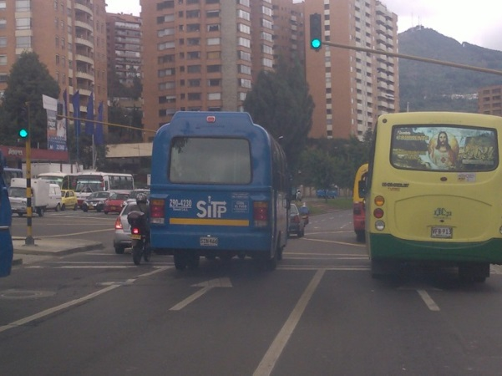 |  |  |  |  | 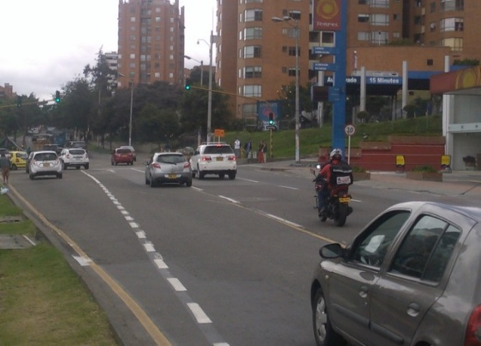

 |  | ACCESO NORTE |  |  |  |  | ACCESO SUR

 |  | 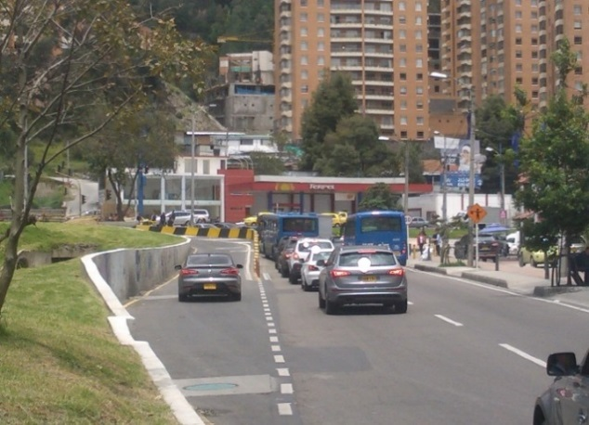

 |  | ACCESO OCCIDENTE

